Отчет
Project name |  | Приложение "Калькулятор меню"
version |  | 1.0.0
GENERAL
Качество нынешней версии продукта низкое, так как ключевые функции приложения, такие как обработка кмпенсации или покупка товара, работают или некорректно или вообще не работают. Также присутствуют слишком много ошибок интерфейса и мелких недочетов, отсутствует возможность тестирования части функционала. Некоторый функционал вообще отсутствует.
 |  |  |  |  | Smoke Test | Low
 |  |  |  |  | Test Cases | Medium
 |  |  |  |  | Defect Report | Low

 |  |  |  |  | New Defects | 10
 |  |  |  |  | Test Documentation | Test Cases

DETAILED
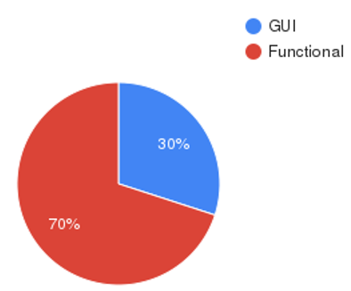 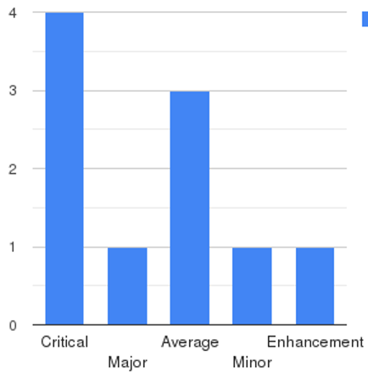
 |  |  |  |  | Top 5 most important issues
 |  |  |  |  | ID | Severity
 |  |  |  |  | IN-1 IN-2 IN-7 IN-10 IN-4 | Critical Critical Critical Critical Major |  | Приложение содержит ошибки в ключевом функционале, которые необходимо исправить как можно скорее (Переход на страницу сделаных заказов, корректная покупака товара)
 |  |  |  |  |  |  | GUI | 3 | Critical | 2
 |  |  |  |  | Testing environment |  | Functional | 5 | Major | 2
 |  |  |  |  | URL: testing.bsuir.by/calculatormenu/ Application service: Apache 2.2.2.0 Browsers: Google Chrome |  |  |  | Average | 4
 |  |  |  |  |  |  |  |  | Minor | 0
 | QUALITY BY TEST TYPESQUALITY BY TEST TYPES |  |  |  | Recommendations |  |  |  | Enhancement | 0
 | Module |  | Quality | Comments | Приложение содержит ошибки в ключевом функционале, которые необходимо исправить как можно скорее (Переход на страницу сделаных заказов, корректная покупка товара)
 | приложение |  | Acceptable | Ключевой функционал модуля исправен и работает как запланировано
 | вкладка меню |  | Acceptable | Ключевой функционал модуля исправен и работает как запланировано
 | QA team
 | Company: BSUIR QA Engineer: Морозова Марина

